关系图
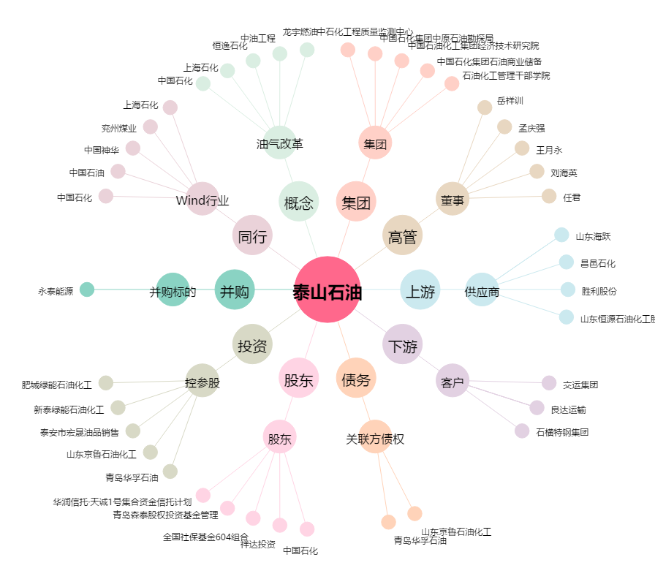
泰山石油[000554.SZ] - 关系概览图

